1773-1
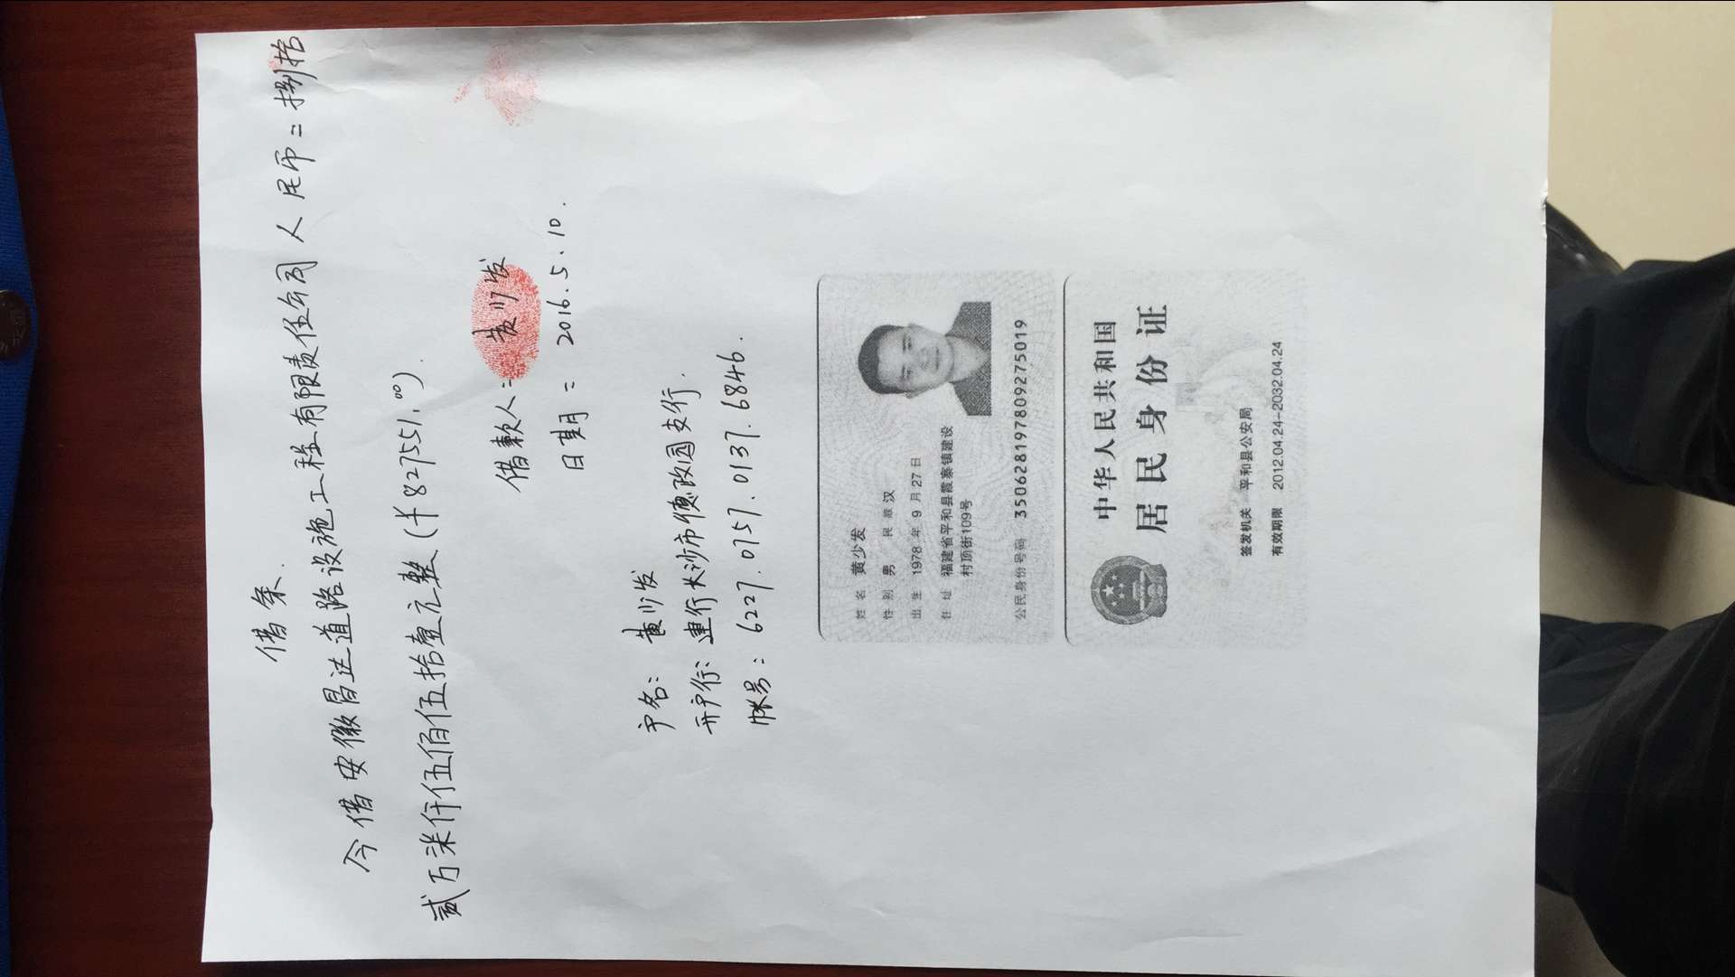
 |  | 合作工程款支付证书 |  |  |  |  | CD201532
工程名称 |  | X308鳌花线水毁修复工程 |  |  |  | 合作单位 |  | 黄少发 | 1773 | X308鳌花线水毁修复工程 | 广东分公司杨佰恩 | 1812795412 | 公路工程 | 6508968
合同金额 |  | 6,508,968.00 | （2015-6-29中标） |  |  | ERP编号 |  | 1773
投保金说明、履保金说明、招投标费用说明

次数 | 工程款到账时间 | 到账金额（元） | 扣管理费（3%） | 代扣税金（2%） |  | 代扣其它款 |  | 实际支付金额(元)
1 | 2015-01-29 | 903,758.00 |  | 企 | 18,075.16 | 印 | 1,952.70 | 883,730.14 |  | 个1%
2 | 2016-02-22 | 1,552,061.00 |  | 企 | 112,104.20 |  |  | 1,439,956.80 |  | 外经证
 |  |  |  | 按合同总金额—第1次到帐金额：（6508968--903758）=5605210；按2%扣税
 | 本 次
3 | 2016-05-09 | 391,914.50
 |  | 435,636.50 |  |  |  |  |  | 827,551.00

 |  |  |  |  |  |  |  |  | 本 次
 |  |  |  |  |  |  |  |  |  | 1.中标通知书、合同、税票、借条原件提供否？

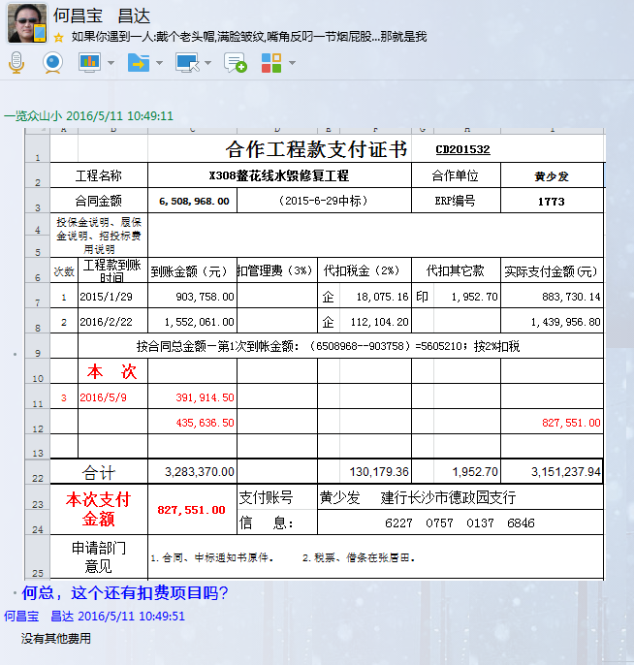
 |  |  |  |  |  |  |  |  |  | 2、有无项目章？
 |  |  |  |  |  |  |  |  |  | 3、有无以公司名义签定的材料采购合同及收据？
 |  |  |  |  |  |  |  |  | 注意四舍五入。 | 4、有无外经证？。

合计 |  | 3,283,370.00 |  |  | 130,179.36 |  | 1,952.70 | 3,151,237.94 |  | 退还提前收取的管理费（NO.8）115107.38元
本次支付 金额 |  | 827,551.00 | 支付账号 | 黄少发 建行长沙市德政园支行
 |  |  | 信 息： | 6227 0757 0137 6846 |  |  |  |  |  | 1、中标通知书、合同原件已提供； 2 、本次借条原件、工程款税票、成本发票已提供。
申请部门 意见 |  | 1.合同、中标通知书原件已提供。 2.税票、借条在张居田处。 |  |  |  |  |  |  | 合同、中标通知书和借条的原件都在庐江。(安文件志、钱会计) | 1.中标通知书、合同原件已提供（安文志）；2.借条、税票原件已提供（钱玉荣）；3、无项目章 4、无以公司名义签定的材料采购合同及收据。5、有外经证？。（此项目外经证已交***）
项目管理 意见 |  |  |  |  |  |  |  |  | 何总、朱总已同意支付（附表背面截图）。 |  | 材料齐全（见第11次付款证书）。
财务审核 意见
质安稽查 意见
总经理审批

1773- (2)
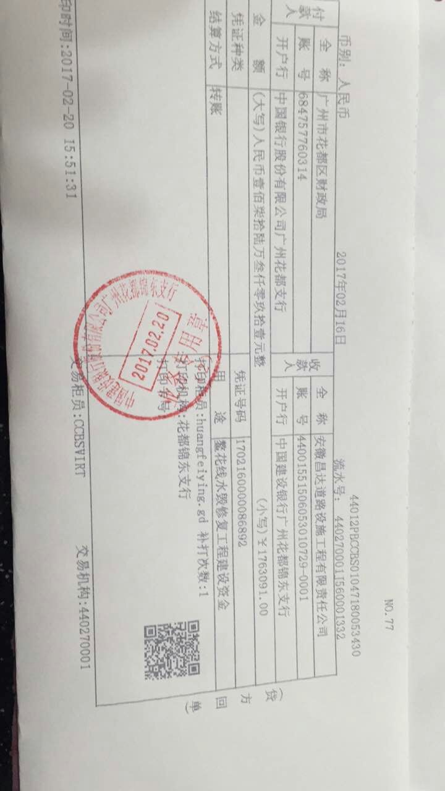
 |  | 工程款支付证书 |  |  |  |  | CD201532
工程名称 |  | X308鳌花线水毁修复工程 |  |  |  | 合作单位 |  | 黄少发 | X308鳌花线水毁修复工程 | 广东分公司杨佰恩 | 1812795412 | 公路工程 | 6508968
合同金额 |  | 6,508,968.00 | （2015-6-29中标） |  |  | ERP编号 |  | 1773
投保金说明、履保金说明、招投标费用说明

次数 | 工程款到账时间 | 到账金额（元） | 扣管理费（3%） | 代扣税金（2%） |  | 代扣其它款 |  | 实际支付金额(元)
1 | 2015-01-29 | 903,758.00 |  | 企 | 18,075.16 | 印 | 1,952.70 | 883,730.14
2 | 2016-02-22 | 1,552,061.00 |  | 企 | 112,104.20 |  |  | 1,439,956.80
 |  |  |  | 按合同总金额—第1次到帐金额：（6508968--903758）=5605210；按2%扣税

3 | 2016-05-09 | 391,914.50
 |  | 435,636.50 |  |  |  |  |  | 827,551.00
 | 本 次
4 | 2017-02-16 | 1,763,091.00 |  | 水利基金 | 1,027.04 |  | 1,100.00 | 1,760,963.96
 |  |  |  | 2017.1.13办理外经证费用500+2017.1.16办理保函齐亮亮车费300出差费300

合计 |  | 5,046,461.00 |  |  | 131,206.40 |  | 3,052.70 | 4,912,201.90
本次支付 金额 |  | 1,760,963.96 | 支付账号 | 黄少发 建行长沙市德政园支行 ？
 |  |  | 信 息： | 6227 0757 0137 6846 ？ |  |  |  |  | 1、中标通知书、合同原件已提供； 2 、本次借条原件、工程款税票、成本发票已提供。
申请部门 意见 |  | 1.合同、中标通知书原件已提供。 2.此次借条已提供 ？。 |  |  |  |  |  |  | 1.中标通知书、合同原件已提供（安文志）；2.借条、税票原件已提供（钱玉荣）；3、无项目章 4、无以公司名义签定的材料采购合同及收据。5、有外经证？。（此项目外经证已交***）
项目管理 意见 |  | 何总、朱总已同意支付（附表背面截图）。 |  |  |  |  |  |  |  | 材料齐全（见第11次付款证书）。
财务审核 意见
质安稽查 意见
总经理审批

